Hoja1
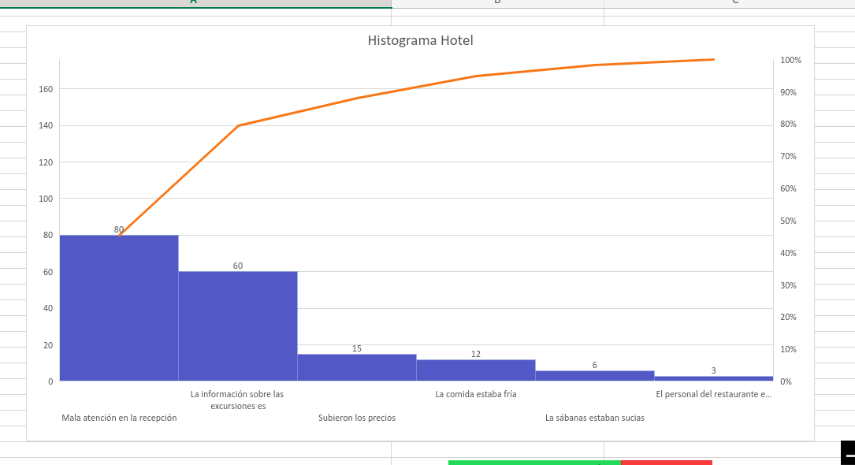
PROBLEMAS | FRECUENCIA | FRECUENCIA ACUMULADA | PORCENTAJE | PORCENTAJE ACUMULADO
Mala atención en la recepción | 80 | 80 | 45% | 45%
La información sobre las excursiones es insuficiente | 60 | 140 | 34% | 80%
Subieron los precios | 15 | 155 | 9% | 88%
La comida estaba fría | 12 | 167 | 7% | 95%
La sábanas estaban sucias | 6 | 173 | 3% | 98%
El personal del restaurante es descortés, grosero | 3 | 176 | 2% | 100%
 | 176 |  | 100%

